Накладная-№3
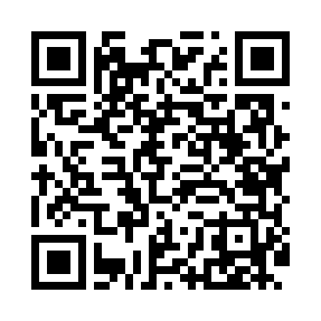
Номер товарно-транспортной накладной: |  |  | Торговый представитель: Kamol aka
Поставщик: Toshkent falcon fly 2 |  |  | Телефон торгового представителя: +998979626299
Дата отгрузки: 30.11.2025 |  |  | Контрагент: """" Klient
Дата консигнации: |  |  | Адрес:
Доставщик: |  |  | Телефон:
Телефон доставщика:
Время заказа: 30.11.2025 14:24:32
№ | Штрих-код | Название товаров (работ,услуг) | Количество | Количество в кейсе | Цена | Сумма
 |  |  | 50 |  |  | 135.4
1 | 6905385390224 | Пластиковая салатница YST106, 27×25.5 см, XP- 39-22 | 30 | 30 шт. | 2.60 | 78
2 | 6905385390347 | Пластмассовая чашка с тарелкой 5305 XP-39-35/ XP-39-34 | 15 | 15 шт. | 2.90 | 43.50
3 | 6971234567918 | Миска металлическая 18cm basin XP-30-95 | 4 | 4 шт. | 2.70 | 10.80
4 | 6948537500577 | Пластмасст Подставка для ложок и вилок B-039C DB-99-57 | 1 | 1 шт. | 3.10 | 3.10
Итого: 135.4$|->UZS: 1,692,500.00

